Ejercicio 2
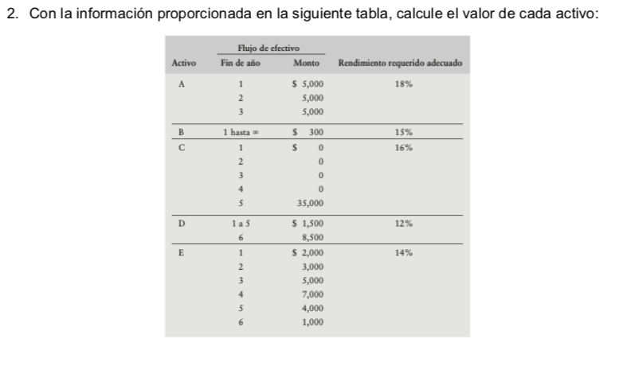

Rendimiento | 18% |  | Rendimiento | 12%
Activo | Años | Flujos | Activo | Años | Flujos
A | 1 | 5000 | D | 1 | 1,500.00
 | 2 | 5000 |  | 2 | 1,500.00
 | 3 | 5000 |  | 3 | 1,500.00
 |  | $10,871.36 |  | 4 | 1,500.00
 |  |  |  | 5 | 1,500.00
Rendimiento | 15% |  |  | 6 | 8,500.00
Activo | Años | Flujos |  |  | $9,713.53
B | 1 | 300.00
 |  | $260.87 | Rendimiento | 14%
 |  |  | Activo | Años | Flujos
Rendimiento | 16% |  | E | 1 | 2,000.00
Activo | Años | Flujos |  | 2 | 3,000.00
C | 1 | - |  | 3 | 5,000.00
 | 2 | - |  | 4 | 7,000.00
 | 3 | - |  | 5 | 4,000.00
 | 4 | - |  | 6 | 1,000.00
 | 5 | 35,000.00 |  |  | $14,115.27
 |  | $16,663.96

Ejercicio 4
Indique que precio tendrá un bono cupón cero a 10 años que paga US$1,000.00 al vencimiento, si el rendimiento al vencimiento es de: Los bonos cupón cero se capitalizan semestralmente por lo que la tasa de rendimiento anual corresponde a una tasa semestral de r/2; se consideran 20 periodos, ya que son dos periodos por año por los 10 años al vencimiento del bono.

n | 10
PV | 1,000.00
Tasa Anual | 10% | Nota: El ejercico no proporciona tasa anual por lo que se utilizará 10%
Tasa Semestral | 5%

PV | ($613.91)

Ejercicio 5
Un bono con 5 años a su vencimiento y una tasa del 6% tiene un valor nominal de US$20,000. El interés se paga anualmente. Si requiriera un rendimiento del 8% de este bono, ¿Cuál es el valor de este bono para usted?

pmt | 1200 |  | Tasa | 8%
n | 5 | Año | Flujos | Factor Descuento | Flujos Descontados
VF | 20,000.00 |  | 10,000.00 | 1
i | 8.0% | 1 | 1,200.00 | 0.92592592593 | 1,111.11
 |  | 2 | 1,200.00 | 0.8573388203 | 1,028.81
 |  | 3 | 1,200.00 | 0.79383224102 | 952.60
 |  | 4 | 1,200.00 | 0.7350298528 | 882.04
 |  | 5 | 21,200.00 | 0.68058319703 | 14,428.36
 |  |  |  |  | 18,402.92

Ejercicio 6
. LI Industries tiene en circulación un bono con un valor a la par de US$1,000 y una tasa cupón del 8%. Al bono le restan 12 años para llegar a su fecha de vencimiento.
a. Si el interés se paga anualmente, calcule el valor del bono cuando el rendimiento requerido es de 1) 7%, 2) 8%, 3)10%
b. Indique en cada caso del inciso a) si el bono se vende a un precio de descuento, a un precio alto o a su valor a la par

n | 12
VN | 1000
pmt | 80

 | Tasa | 7% |  | 8.00% |  | 10%
Año | Flujos | Factor Descuento | Flujos Descontados | Factor de Descuento | Flujos Descontados | Factor de Descuento | Flujos Descontados
 | 1,000.00 | 1 |  | 1 |  | 1
1 | 80.00 | 0.93457943925 | 74.77 | 0.92592592593 | 74.07 | 0.90909090909 | 72.73
2 | 80.00 | 0.87343872827 | 69.88 | 0.8573388203 | 68.59 | 0.82644628099 | 66.12
3 | 80.00 | 0.81629787689 | 65.30 | 0.79383224102 | 63.51 | 0.7513148009 | 60.11
4 | 80.00 | 0.76289521205 | 61.03 | 0.7350298528 | 58.80 | 0.68301345537 | 54.64
5 | 80.00 | 0.71298617948 | 57.04 | 0.68058319703 | 54.45 | 0.62092132306 | 49.67
6 | 80.00 | 0.66634222382 | 53.31 | 0.63016962688 | 50.41 | 0.56447393005 | 45.16
7 | 80.00 | 0.62274974188 | 49.82 | 0.58349039526 | 46.68 | 0.51315811823 | 41.05
8 | 80.00 | 0.58200910457 | 46.56 | 0.5402688845 | 43.22 | 0.46650738021 | 37.32
9 | 80.00 | 0.54393374258 | 43.51 | 0.50024896713 | 40.02 | 0.42409761837 | 33.93
10 | 80.00 | 0.50834929213 | 40.67 | 0.46319348808 | 37.06 | 0.38554328943 | 30.84
11 | 80.00 | 0.47509279639 | 38.01 | 0.42888285934 | 34.31 | 0.35049389948 | 28.04
12 | 1,080.00 | 0.44401195924 | 479.53 | 0.39711375865 | 428.88 | 0.31863081771 | 344.12
 |  |  | 1,079.43 |  | 1,000.00 |  | 863.73

Cuando el rendimiento requerido es de 7% el bono se vende con prima
Cuando el rendimiento requerido es de 8% el bono se vende a la par
Cuando el rendimiento requerido es de 10% el bono se vende con descuento

Ejercicio 9
Las acciones comunes de PM pagan en la actualidad un dividendo anual de US$1.80 por acción. El rendimiento requerido de las acciones comunes es del 12%. Calcule el valor de las acciones comunes bajo cada uno de los siguientes supuestos sobre el dividendo.
a. Se espera que los dividendos crezcan a una tasa anual del 0% indefinidamente.
b. Se espera que los dividendos crezcan a una tasa anual constante del 5% indefinidamente.

 | Dividendo | 1.8
 | ks | 12%
 | g1 | 0%
 | g2 | 5%

a. Valor de la acción con un crecimiento anual de 0%

 | Dividendo | 1.8
 | ks | 12%

 | Valor | 15

b. Valor de la acción con un crecmiento anual de 5%

 | Dividendo | 1.8
 | ks | 12%
 | g2 | 5%

 | Valor | 25.714285714

Ejercicio 8
Imagine que trata de evaluar los aspectos financieros de la compra de un automóvil. Usted espera que el automóvil proporcione beneficios anuales en efectivo después de impuestos por US$1,200 a final de cada año y asume que puede vender el automóvil obteniendo beneficios después de impuestos en US$5,000 al final del período de propiedad planeado de 5 años. Todos los fondos para la compra del vehículo provendrán de sus ahorros, los cuales ganan actualmente el 6% después de impuestos.
a. Indique los flujos de efectivo, el tiempo en que ocurren y el rendimiento requerido aplicable a la valoración del automóvil.
b. ¿Cuál es el precio máximo que estaría dispuesto a pagar para adquirir el automóvil?

Rendimiento Requerido | 6%
a. Flujos de Efectivo
Año | Flujos | Factor Descuento | Flujos Descontados

1 | 1,200.00 | 0.94339622642 | 1,132.08
2 | 1,200.00 | 0.88999644001 | 1,068.00
3 | 1,200.00 | 0.83961928303 | 1,007.54
4 | 1,200.00 | 0.79209366324 | 950.51
5 | 1,200.00 | 0.74725817287 | 896.71
 |  |  | 5,054.84

b. Precio Máximo a pagar

El precio máximo que estaría dispuesto a pagar por el automivil es 54,284.66

Ejercicio 7
Suponga que un bono a cinco años tiene una tasa cupón del 4.5%.
a. Proporcione ejemplos de tasas de rendimiento requeridas que hicieran que el bono se vendiera a un precio de descuento, a un precio alto y a su valor par.
b. Si el valor de este bono es de US$10,000, calcule los diferentes valores del bono dadas las tasas requeridas que proporcionó en el inciso a).

 | Tasa Cupón | 4.50%
 | n | 5

a. Precio con Descuento, a la par y a precio alto

 | Tasa | 3% |  | 4.50% |  | 6%
Año | Flujos | Factor Descuento | Flujos Descontados | Factor de Descuento | Flujos Descontados | Factor de Descuento | Flujos Descontados
 | 1,000.00 | 1 |  | 1 |  | 1
1 | 45.00 | 0.97087378641 | 43.69 | 0.95693779904 | 43.06 | 0.94339622642 | 42.45
2 | 45.00 | 0.94259590913 | 42.42 | 0.91572995124 | 41.21 | 0.88999644001 | 40.05
3 | 45.00 | 0.91514165935 | 41.18 | 0.87629660405 | 39.43 | 0.83961928303 | 37.78
4 | 45.00 | 0.88848704792 | 39.98 | 0.83856134359 | 37.74 | 0.79209366324 | 35.64
5 | 1,045.00 | 0.86260878438 | 901.43 | 0.8024510465 | 838.56 | 0.74725817287 | 780.88
 |  |  | 1,068.70 |  | 1,000.00 |  | 936.81

b. Valor del Bono $10,000.00

 | Tasa | 3% |  | 4.50% |  | 6%
Año | Flujos | Factor Descuento | Flujos Descontados | Factor de Descuento | Flujos Descontados | Factor de Descuento | Flujos Descontados
 | 10,000.00 | 1 |  | 1 |  | 1
1 | 450.00 | 0.97087378641 | 436.89 | 0.95693779904 | 430.62 | 0.94339622642 | 424.53
2 | 450.00 | 0.94259590913 | 424.17 | 0.91572995124 | 412.08 | 0.88999644001 | 400.50
3 | 450.00 | 0.91514165935 | 411.81 | 0.87629660405 | 394.33 | 0.83961928303 | 377.83
4 | 450.00 | 0.88848704792 | 399.82 | 0.83856134359 | 377.35 | 0.79209366324 | 356.44
5 | 10,450.00 | 0.86260878438 | 9,014.26 | 0.8024510465 | 8,385.61 | 0.74725817287 | 7,808.85
 |  |  | 10,686.96 |  | 10,000.00 |  | 9,368.15

